REMUS&Taipan
模型参数表 | REMUS-100为主体；Taipan为参考；from middle
刚体参数 |  |  |  | 水动力系数 |  |  |  |  |  |  |  | 执行机构参数
 |  |  |  | 惯性类水动力系数（左右对称形状物体水动力系数） |  |  |  | 粘性类水动力系数（阻尼力） |  |  |  | 舵的水动力系数 |  |  |  | VBS
条目 | 说明 | 数值 | 单位 | 条目 | 说明 | 数值 | 单位 | 条目 | 说明 | 数值 | 单位 | 条目 | 说明 | 数值 | 单位 | 条目 | 说明 | 数值 | 单位
m | 质量系数 | 30.5 | kg | X_u_dot | 左右且前后对称（OXZ与OXY为对称面）：仅8个独立元素 | -0.93 | kg | X_u | 三个对称面潜水器一阶阻尼系数（共6个） |  |  | Z_uudbcp | 纵向控制面；首尾双舵 | -9.64 | kg/(m·rad) | x_bg | 首部可调压载水作用位置 | 0 | m
g |  | 9.801 | kg/(m·s) | Y_v_dot |  |  |  | Y_v |  |  |  | Z_uudscp |  | -9.64 | kg/(m·rad) | z_bg |  | 1.5 | m
x_G | 质心位置 | 0 | m | Z_w_dot |  | -35.5 | kg | Z_w |  | NULL | kg/s | M_uudbcp |  | 6.15 | kg/rad | z_sg | 尾部压载水作用位置 | 0 | m
y_G |  | 0 | m | K_p_dot |  |  |  | K_p |  |  |  | M_uudscp |  | -6.15 | kg/rad | x_sg |  | -1.5 | m
z_G |  | 0.0196 | m | M_q_dot |  | -4.88 | kg·m2/rad | M_q |  | NULL | kg·m/s | Y_uudr | 水平控制面；尾舵 | 9.64 | kg/(m·rad)
I_xx | 形状特征转动惯量张量 | 0.177 | kg·m2 | N_r_dot |  |  |  | N_r |  |  |  | N_uudr |  | -6.15 | kg/rad
I_yy |  | 3.45 | kg·m2 | Y_r_dot |  |  |  | Y_p | 上下左右对称面潜水器一阶阻尼系数（共8个）
I_zz |  | 3.45 | kg·m2 | Z_q_dot |  | -1.93 | kg·m/rad | Y_r
I_xy |  |  |  | X_w_dot | 左右对称（OXZ为对称面）：含12个独立元素 |  |  | Z_q |  | NULL | kg·rad/s | 注： | 下舵为正 | （往下打舵向上的力）
I_yz |  |  |  | X_q_dot |  |  |  | K_v |  |  |  |  | 波浪载荷系数： | 第一参数初一第二参数是幅值 | 并且第二参数是采样时间，控制曲线平滑程度的，建议0.1-0.01之间；且第一参数是第二参数的5倍
I_zx |  |  |  | Y_p_dot |  |  |  | K_r
x_cb |  | -0.611 | m | K_r_dot |  |  |  | M_w
y_cb |  | 0 | m | M_w_dot |  | -1.93 | kg·m | N_v
z_cb |  | 0 | m |  |  |  |  | N_p
 |  |  |  |  |  |  |  | X_uu | 三个对称面潜水器二阶阻尼系数（共6个）
 |  |  |  |  |  |  |  | Y_vv
 |  |  |  |  |  |  |  | Z_ww |  | -131 | kg/m
 |  |  |  |  |  |  |  | K_pp
 |  |  |  |  |  |  |  | M_qq |  | -9.4 | kg·m2/rad2
 |  |  |  |  |  |  |  | N_rr
 |  |  |  |  |  |  |  | Y_rv | 上下左右对称面潜水器二阶阻尼系数（共8个）
 |  |  |  |  |  |  |  | Y_vr
 |  |  |  |  |  |  |  | Y_rr
 |  |  |  |  |  |  |  | Z_qq |  | -0.632 | kg·m/rad2
 |  |  |  |  |  |  |  | M_ww |  | 3.18 | kg
 |  |  |  |  |  |  |  | N_vv
 |  |  |  |  |  |  |  | N_rv
 |  |  |  |  |  |  |  | N_vr

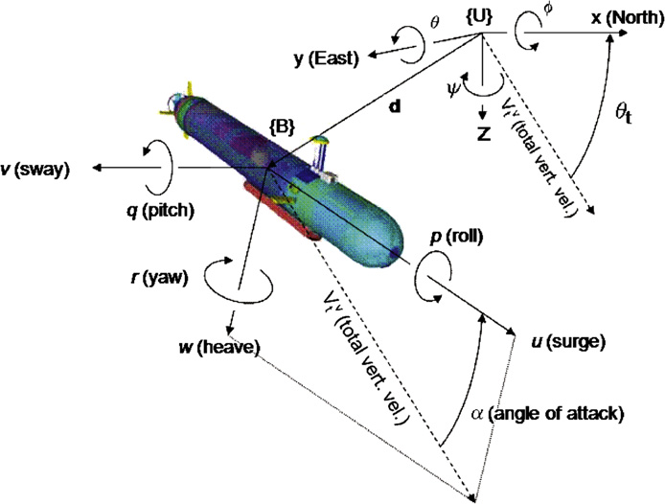
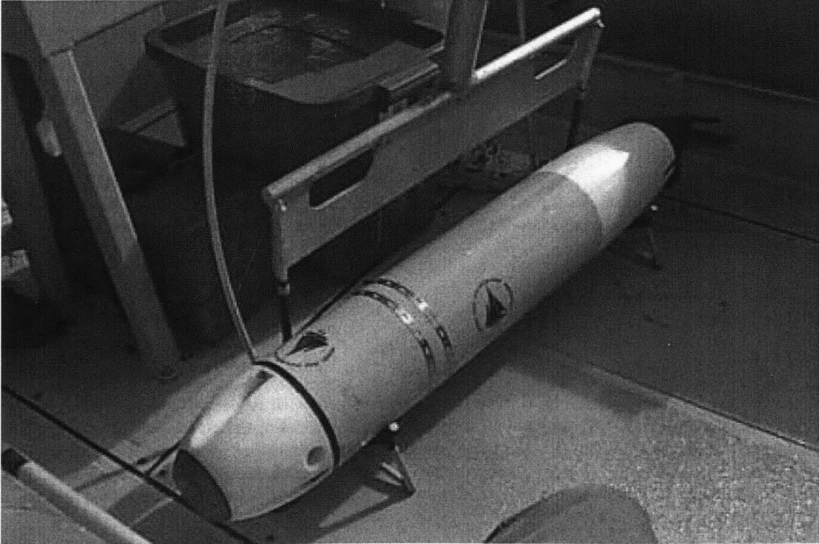
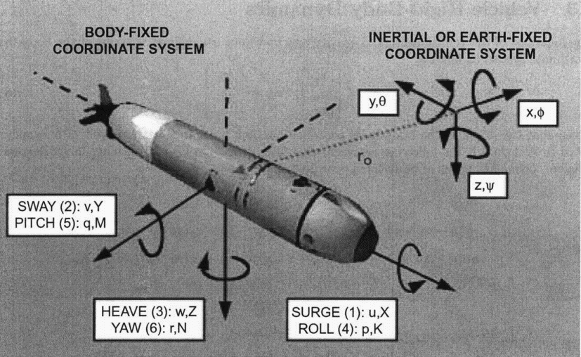
模型几何特点 | 执行机构设计特点 |  |  |  |  |  |  | Taipan | numical | unit |  |  |  |  |  | REMUS（主） | numical | unit |  | 坐标系建立
纵向和水平对称面 | 十字舵 |  |  |  |  |  |  | length | 1.8 | m |  |  |  |  |  | length | 1.386 | m
 | 水平面舵首尾都有 |  |  |  |  |  |  | diameter | 0.2 | m |  |  |  |  |  | diameter | 0.191 | m
 | 欠驱动 |  |  |  |  |  |  | weight | 60 | kg |  |  |  |  |  | weight | 30.510204082 | kg
 | VBS系统
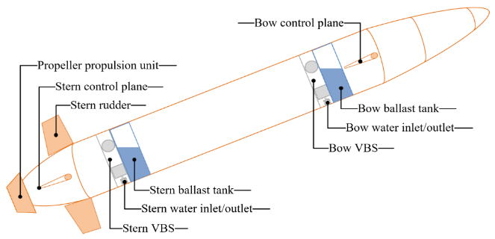

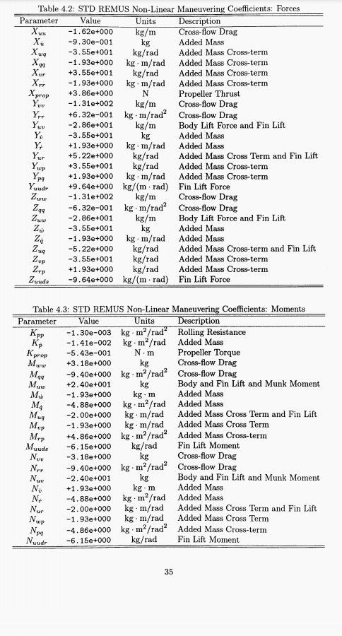

 |  |  |  |  |  | 4
 |  |  |  |  |  | 367

REMUS放缩系数
模型参数表 | REMUS为参考从1.386m向4m放缩
放缩假设：认为不同尺度的无因次水动力系数都是恒定不变的常值，仅仅根据量纲进行常值的放缩；并且认为潜水器的密度也不变；舵的位置和大小面积也都同比缩放。
缩尺比λ1 | 2.886002886
kg | λ^3

刚体参数 |  |  |  |  | 水动力系数 |  |  |  |  |  |  |  |  |  | 执行机构参数
 |  |  |  |  | 惯性类水动力系数（左右对称形状物体水动力系数） |  |  |  |  | 粘性类水动力系数（阻尼力） |  |  |  |  | 舵的水动力系数 |  |  |  |  | VBS
条目 | 说明 | 放缩前数值 | 放缩后数值 | 单位 | 条目 | 说明 | 放缩前数值 | 放缩后数值 | 单位 | 条目 | 说明 | 放缩前数值 | 放缩后数值 | 单位 | 条目 | 说明 | 放缩前数值 | 放缩后数值 | 单位 | 条目 | 说明 | 放缩前数值 | 放缩后数值 | 单位
m | 质量系数 | 30.5 | 733.14541434 | kg | X_u_dot | 左右且前后对称（OXZ与OXY为对称面）：仅8个独立元素 | -0.93 | -22.354925749 | kg | X_u | 三个对称面潜水器一阶阻尼系数（共6个） |  |  |  | Z_uudbcp | 纵向控制面；首尾双舵 | -9.64 | -80.291682023 | kg/(m·rad) | x_bg | 首部可调压载水作用位置 | 0 | 0 | m
g |  | 9.801 | 9.801 | kg/(m·s) | Y_v_dot |  |  |  |  | Y_v |  |  |  |  | Z_uudscp |  | -9.64 | -80.291682023 | kg/(m·rad) | z_bg |  | 1.5 | 1.5 | m
x_G | 质心位置 | 0 | 0 | m | Z_w_dot |  | -35.5 | -853.33318719 | kg | Z_w |  | 0 | 0 | kg/s | M_uudbcp |  | 3.075 | 73.915480298 | kg/rad | z_sg | 尾部压载水作用位置 | 0 | 0 | m
y_G |  | 0 | 0 | m | K_p_dot |  |  |  |  | K_p |  |  |  |  | M_uudscp |  | -6.15 | -147.8309606 | kg/rad | x_sg |  | -1.5 | -1.5 | m
z_G |  | 0.0196 | 0.056565656566 | m | M_q_dot |  | -4.88 | -977.0203898 | kg·m2/rad | M_q |  | 0 | 0 | kg·m/s | Y_uudr | 水平控制面；尾舵 | 9.64 |  | kg/(m·rad)
I_xx | 形状特征转动惯量张量 | 0.177 | 35.43701004 | kg·m2 | N_r_dot |  |  |  |  | N_r |  |  |  |  | N_uudr |  | -6.15 |  | kg/rad
I_yy |  | 3.45 | 690.72138213 | kg·m2 | Y_r_dot |  |  |  |  | Y_p | 上下左右对称面潜水器一阶阻尼系数（共8个） |  |  |  | 注： | 下舵为正 | （往下打舵向上的力）
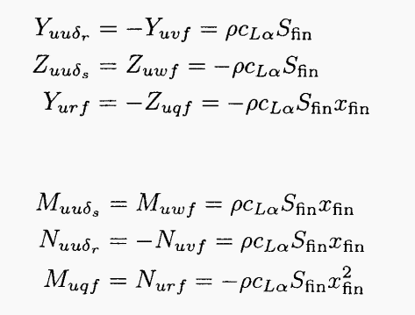
I_zz |  | 3.45 | 690.72138213 | kg·m2 | Z_q_dot |  | -1.93 | -133.88883208 | kg·m/rad | Y_r
I_xy |  |  |  |  | X_w_dot | 左右对称（OXZ为对称面）：含12个独立元素 |  |  |  | Z_q |  | 0 | 0 | kg·rad/s
I_yz |  |  |  |  | X_q_dot |  |  |  |  | K_v
I_zx |  |  |  |  | Y_p_dot |  |  |  |  | K_r
x_cb |  | -0.611 |  | m | K_r_dot |  |  |  |  | M_w |  | 0 | 0 | kg·m/s
y_cb |  | 0 |  | m | M_w_dot |  | -1.93 | -133.88883208 | kg·m | N_v
z_cb |  | 0 |  | m |  |  |  |  |  | N_p
 |  |  |  |  |  |  |  |  |  | X_uu | 三个对称面潜水器二阶阻尼系数（共6个）
 |  |  |  |  |  |  |  |  |  | Y_vv
 |  |  |  |  |  |  |  |  |  | Z_ww |  | -131 | -1091.1006582 | kg/m
 |  |  |  |  |  |  |  |  |  | K_pp
 |  |  |  |  |  |  |  |  |  | M_qq |  | -9.4 | -1881.9655049 | kg·m2/rad2
 |  |  |  |  |  |  |  |  |  | N_rr
 |  |  |  |  |  |  |  |  |  | Y_rv | 上下左右对称面潜水器二阶阻尼系数（共8个）
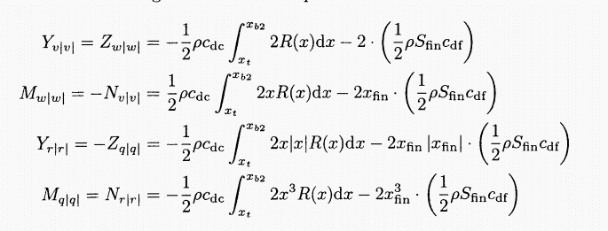
 |  |  |  |  |  |  |  |  |  | Y_vr
 |  |  |  |  |  |  |  |  |  | Y_rr
 |  |  |  |  |  |  |  |  |  | Z_qq |  | -0.632 | -43.843389574 | kg·m/rad2
 |  |  |  |  |  |  |  |  |  | M_ww |  | 3.18 | 76.439423528 | kg
 |  |  |  |  |  |  |  |  |  | N_vv
 |  |  |  |  |  |  |  |  |  | N_rv
 |  |  |  |  |  |  |  |  |  | N_vr

目标模型

刚体参数 |  |  |  |  | 水动力系数 |  |  |  |  |  |  |  |  |  | 执行机构参数
 |  |  |  |  | 惯性类水动力系数（左右对称形状物体水动力系数） |  |  |  |  | 粘性类水动力系数（阻尼力） |  |  |  |  | 舵的水动力系数 |  |  |  |  | VBS
条目 | 说明 | REMUS | 目标模型 | 单位 | 条目 | 说明 | REMUS | 目标模型 | 单位 | 条目 | 说明 | REMUS | 目标模型 | 单位 | 条目 | 说明 | 放缩前数值 | 目标模型 | 单位 | 条目 | 说明 | 放缩前数值 | 目标模型 | 单位
m | 质量系数 | 733.14541434 | 733.14541434 | kg | X_u_dot | 左右且前后对称（OXZ与OXY为对称面）：仅8个独立元素 | -22.354925749 | -10.373972982 | kg | X_u | 三个对称面潜水器一阶阻尼系数（共6个） |  |  |  | Z_uudbcp | 纵向控制面；首尾双舵 | -80.291682023 | -41.44 | kg/(m·rad) | x_bg | 首部可调压载水作用位置 | 0 | 0 | m
g |  | 9.801 | 9.801 | kg/(m·s) | Y_v_dot |  |  |  |  | Y_v |  |  |  |  | Z_uudscp |  | -80.291682023 | -37.259964508 | kg/(m·rad) | z_bg |  | 1.5 | 1.5 | m
x_G | 质心位置 | 0 | 0 | m | Z_w_dot |  | -853.33318719 | -481.6 | kg | Z_w |  | 0 | -6 | kg/s | M_uudbcp |  | 73.915480298 | 34.301039698 | kg/rad | z_sg | 尾部压载水作用位置 | 0 | 0 | m
y_G |  | 0 | 0 | m | K_p_dot |  |  |  |  | K_p |  |  |  |  | M_uudscp |  | -147.8309606 | -68.602079396 | kg/rad | x_sg |  | -1.5 | -1.5 | m
z_G |  | 0.056565656566 | 0.056565656566 | m | M_q_dot |  | -977.0203898 | -453.39372809 | kg·m2/rad | M_q |  | 0 | -14 | kg·m/s | Y_uudr | 水平控制面；尾舵 | 9.64 | 4.4735151737 | kg/(m·rad)
I_xx | 形状特征转动惯量张量 | 35.43701004 | 35.43701004 | kg·m2 | N_r_dot |  |  |  |  | N_r |  |  |  |  | N_uudr |  | -6.15 | -2.8539541824 | kg/rad
I_yy |  | 690.72138213 | 690.72138213 | kg·m2 | Y_r_dot |  |  |  |  | Y_p | 上下左右对称面潜水器一阶阻尼系数（共8个） |  |  |  | 注： | 下舵为正 | （往下打舵向上的力）
I_zz |  | 690.72138213 | 690.72138213 | kg·m2 | Z_q_dot |  | -133.88883208 | -62.13212883 | kg·m/rad | Y_r
I_xy |  |  |  |  | X_w_dot | 左右对称（OXZ为对称面）：含12个独立元素 |  |  |  | Z_q |  | 0 | -0.3 | kg·rad/s
I_yz |  |  |  |  | X_q_dot |  |  |  |  | K_v
I_zx |  |  |  |  | Y_p_dot |  |  |  |  | K_r
x_cb |  | -0.611 | -0.611 | m | K_r_dot |  |  |  |  | M_w |  | 0 | 0.56 | kg·m/s
y_cb |  | 0 | 0 | m | M_w_dot |  | -133.88883208 | -62.13212883 | kg·m | N_v
z_cb |  | 0 | 0 | m |  |  |  |  |  | N_p
 |  |  |  |  |  |  |  |  |  | X_uu | 三个对称面潜水器二阶阻尼系数（共6个）
 |  |  |  |  |  |  |  |  |  | Y_vv
 |  |  |  |  |  |  |  |  |  | Z_ww |  | -1091.1 | -396 | kg/m
 |  |  |  |  |  | Z_w_dot比 | 1.7718712358 |  |  | K_pp
 |  |  |  |  |  | Z_ww比 | 2.7553030303 |  |  | M_qq |  | -1881.9655049 | -859.34037788 | kg·m2/rad2
 |  |  |  |  |  | Z_uudbcp比 | 1.9375405894 |  |  | N_rr
 |  |  |  |  |  |  | 2.1549049518 |  |  | Y_rv | 上下左右对称面潜水器二阶阻尼系数（共8个）
 |  |  |  |  |  | 缩放比λ2 | 0.46405759064 |  |  | Y_vr
 |  |  |  |  |  |  |  |  |  | Y_rr
 |  |  |  |  |  |  |  |  |  | Z_qq |  | -43.843389574 | -20.045857731 | kg·m/rad2
 |  |  |  |  |  |  |  |  |  | M_ww |  | 76.439423528 | 34.912294712 | kg
 |  |  |  |  |  |  |  |  |  | N_vv
 |  |  |  |  |  |  |  |  |  | N_rv
 |  |  |  |  |  |  |  |  |  | N_vr

